상품제안서
스퀘어 머그 무광 9색 320ml | 상품코드: S23157

 |  |  |  |  |  |  | 02-713-8555 | www.synergygift.co.kr
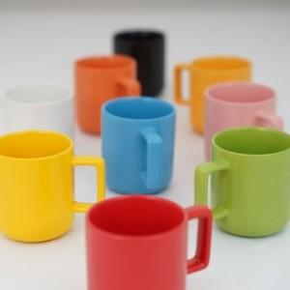

【상세/제작정보】 | <p><span style="font-size: 14pt;">※ 양면인쇄 - 700원 추가 / 바닥면인쇄 - 700원 추가</span><span style="font-size: 14pt;">&nbsp;</span></p>

【인쇄/포장옵션】 | 실크, 풀칼라 / 포장지포장

【공급단가】 | 수량 | 100~ | 300~ | 1,000~ | 3,000~ | 10,000~
*VAT별도 | 단가 | 4,160원 | 3,930원 | 3,740원 | 3,640원 | 3,580원

【상품 URL】 | https://www.synergygift.co.kr:443/src/goods_detail.php?gdno=23157

